关系图
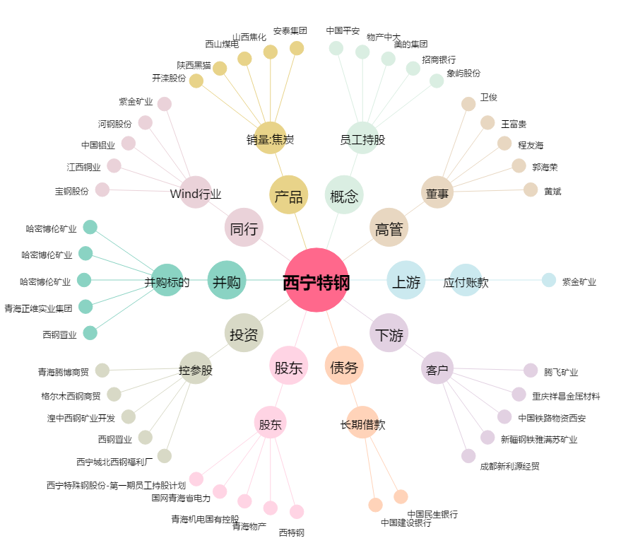
西宁特钢[600117.SH] - 关系概览图

